商品登録書
【商 品 登 録 書】

 | 区分 |  |  | 1 |  | 新規 |  |  |  |  |  |  |  |  |  |  |  |  |  |  |  |  | 提出者 |  |  | 松本 光 |  |  |  |  | 提出日 |  |  | 2016-03-28

 | JAN |  |  |  |  |  |  | メーカー名 |  |  |  |  | 商品名1 |  |  |  |  |  |  |  |  |  | 商品名2 |  |  |  |  |  |  |  | フレーバー |  | 容量 |  |  | 希望小売価格
 | 4901301272201 |  |  |  |  |  |  | 花王 |  |  |  |  | めぐりズム 蒸気でホットアイマスク |  |  |  |  |  |  |  |  |  | 完熟ゆずの香り |  |  |  |  |  |  |  | - |  | 14枚 |  |  | -

 | 商品画像 |  |  |  |  |  |  |  |  |  |  |  |  |  | 大分類CD |  |  |  | 大分類名 |  |  |  |  |  | 棚割CD |  |  | 棚割名 |  |  |  | 中分類CD |  |  | 中分類名
 | 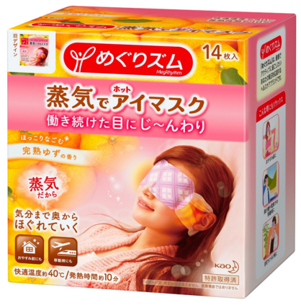 基本画像1枚 |  |  |  |  |  |  |  |  |  |  |  |  |  | 02 |  |  |  | 医療用具 |  |  |  |  |  | 02 |  |  | 肩こり |  |  |  | 020202 |  |  | こりケア用品

 |  |  |  |  |  |  |  |  |  |  |  |  |  |  | 確定商品CD |  |  |  |  |  |  |  |  |  | 020202 |  |  |  |  |  |  | 0011

 |  |  |  |  |  |  |  |  |  |  |  |  |  |  | 催事CD |  |  |  | クーポンCD |  |  |  |  |  |  |  |  |  | TOPICS CD |  |  |  | 中分類ランキングCD
 |  |  |  |  |  |  |  |  |  |  |  |  |  |  | - |  |  |  | - |  |  |  |  |  |  |  |  |  | - |  |  |  | -

 |  |  |  |  |  |  |  |  |  |  |  |  |  |  | 商品特徴
 |  |  |  |  |  |  |  |  |  |  |  |  |  |  | 働き続けた目を心地よい蒸気で温めるアイマスク。約40℃の心地よい蒸気が10分程度続き、大切な目と目元をやさしく包み込みます。それはまるで目の蒸気浴。一日の緊張感から解きはなたれ、気分まで奥からじんわりほぐれていきます。 袋を開けるだけで温まるので、いつでも使いたいときにいすぐに使えます。 ●どんな姿勢でも使いやすい耳かけつき ●いつも清潔な使い切りタイプ

 | 使用方法
 | ①袋から、アイマスクを取り出す。 ②ミシン目を切り、耳をかける。 ＊使用中は目を閉じる

 | 追加テキスト

 | 購入可能DS |  |  |  |  |  |  |  |  |  | 購入可能EC |  |  |  |  |  |  |  |  |  | お勧めシーズン |  |  |  | 関連リンク商品JAN
 | 1001 | 1002 | 1003 | 1004 | 1005 | 1006 | 1007 | 1008 | 1009 | 1010 | 5001 | 5002 | 5003 | 5004 | 5005 | 5006 | 5007 | 5008 | 5009 | 5010 | SP | SM | A | W | 商品1 |  |  |  |  | 商品2 |  |  |  |  | 商品3
 | - | - | - | - | - | - | - | - | - | - | - | - | - | - | - | - | - | - | - | - | 1 | 1 | 1 | 1 | - |  |  |  |  | - |  |  |  |  | -

 | 写真1 |  | 写真2 |  | 写真3 |  | 写真4 |  |  | 登録日 |  |  |  |  |  |  |  |  | 掲載開始日 |  |  |  |  |  |  |  | 修正日 |  |  |  |  |  | 掲載終了日
 | 1 |  | - |  | - |  | - |  |  | 2016-03-28 |  |  |  |  |  |  |  |  | 即日 |  |  |  |  |  |  |  | - |  |  |  |  |  | -

